Sheet3
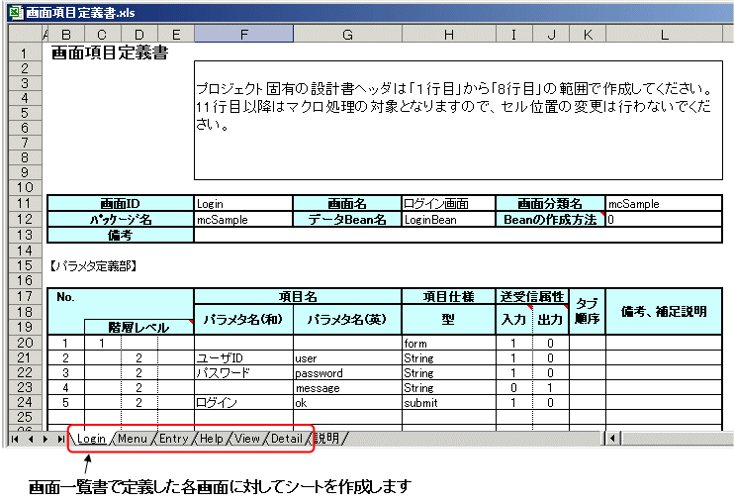

項目名 | 省略 | 最大文字数 | 文字種 | 資産への反映 | 説明
画面ID | 不可 | 32 | 半角英数字 | ○ | 対象とする画面IDを記述します。
 |  |  |  |  | 画面一覧書に記載してある必要があります。
画面名 | 可 | 128 |  | × | 対象とする画面名を記述します。
画面分類名 | 可 | 128 |  | × | 対象とする画面分類名を記述します。
備考 | 可 | 512 |  | × | 画面の用途や付加情報などを記述します。
パッケージ名 | 可 | 128 | 半角英数字 | ○ | 個別データBeanを利用する場合の、パッケージ名を指定します。
 |  |  |  |  | Javaのパッケージ命名規約に従っている必要があります。
データBean名 | 可 | 128 | 半角英数字 | ○ | 個別データBeanを利用する場合の、データBeanクラス名を指定します。
 |  |  |  |  | パッケージ名が入力されている場合は省略できません。
 |  |  |  |  | Javaのクラス命名規約に従っている必要があります。
 |  |  |  |  | パッケージ名を指定している場合は、パッケージ名とデータBean名を足して127文字以下にしてください。
Beanの作成方法 | 可 | 1 | 半角数字 | ○ | 個別データBeanの種類を指定します。データBean名が入力されている場合は省略できません。

 |  |  |  |  | 0: 個別データBean形式1です。属性の設定に汎用メソッドを利用します。
 |  |  |  |  | 1: 個別データBean形式2です。属性の設定に専用メソッドを利用します。

No. | 不可 |  | 半角数字 | × | 管理番号です。
 |  |  |  |  | この番号のある行の情報がAccessデータベースに格納されます。
 |  |  |  |  | 「No.」が未入力の行以降は無効行となります。
階層レベル | 不可 | 1 | 半角数字 | ○ | 画面上の項目表示レベルを指定します。階層レベルは"1"から"3"まであり、それぞれ以下の役割があります。

 |  |  |  |  | 1階層目("1"を記述します)
 |  |  |  |  | フォーム外に項目を定義する場合です。
 |  |  |  |  | 2階層目("2"を記述します)
 |  |  |  |  | フォーム内に項目を定義する場合です。定義するためには直前の1階層目に、項目の型"form"が指定されている必要があります。
 |  |  |  |  | 3階層目("3"を記述します)
 |  |  |  |  | ラジオボタンを定義する場合です。定義するためには直前の2階層目に、項目の型"list"が指定されている必要があります。

パラメタ名(和) | 可 | 128 |  | ○ | 画面項目をあらわす日本語名を指定します。
パラメタ名(英) | 不可 | 32 | 半角英数字 | ○ | 画面項目をあらわす名前を指定します。
 |  |  |  |  | 画面にフォームが1つしかない場合(型"form"が1つしか定義されていない場合)は省略することができます。
 |  |  |  |  | また、同じフォーム内ではパラメタ名(英)が一意となるように定義してください。
型 | 不可 | 16 | 半角英数字 | ○ | パラメタ名に対する項目の型を指定します。次のいずれかを指定することができます。
 |  |  |  |  | 指定可能文字列 | 意味
 |  |  |  |  | String | 文字列型です。
 |  |  |  |  | submit | 送信ボタンです。[階層レベル]が1または2の場合に利用することができます。
 |  |  |  |  | FieldString | 文字列入力フィールドです。
 |  |  |  |  | FieldLong | 整数値入力フィールドです。(*)
 |  |  |  |  | FieldDouble | 実数値入力フィールドです。(*)
 |  |  |  |  | FieldBigInteger | 十進整数入力フィールドです。(*)
 |  |  |  |  | FieldBigDecimal | 十進小数点数入力フィールドです。(*)
 |  |  |  |  | FieldDate | 日付・時刻入力フィールドです。(**)
 |  |  |  |  | FieldTextArea | 複数行テキスト入力フィールドです。
 |  |  |  |  | CheckBox | チェックボックスです。
 |  |  |  |  | RadioButton | ラジオボタンです。[階層レベル]が3の場合に利用することができます。
 |  |  |  |  | PushButton | プッシュボタンです。
 |  |  |  |  | Anchor | アンカーです。
 |  |  |  |  | ComboBox | コンボボックス形式の選択項目です。
 |  |  |  |  | ListBox | リストボックス形式の選択項目です。
 |  |  |  |  | radioSelected | ラジオボタンで選択された値を格納する場所です。
 |  |  |  |  | list | リストを作成する場合に指定します。[階層レベル]が2の場合に利用することができます。
 |  |  |  |  | form | フォームを作成する場合に指定します。
 |  |  |  |  | 上記の他にも、直接JSPを編集することで使用できる型(UJIタグ)があります。
 |  |  |  |  | Mccoordinatorで利用できるUJIタグについては「UJIタグリファレンス」を参照してください。
 |  |  |  |  | (*) これらの型を利用する場合、入力された文字列がそれぞれの型に合わせて丸められます。 例えば、例えば、FieldLongに"ABC"と入力しても、"0"として扱われます。 入力した文字列をそのまま受け取りたい場合は、FieldStringを利用してください。
 |  |  |  |  | (**) FieldDate型は入力した文字列がjava.util.Date型に丸められます。
送受信属性 | 可 | 1 | 半角英数字 | ○ | 項目の送受信属性を指定します。省略時はどちらも"1"です。
 |  |  |  |  | 入力欄
 |  |  |  |  | 0: ブラウザの入力値(あるいは表示した値)を業務アプリケーションに送信しない場合
 |  |  |  |  | 1: ブラウザの入力値(あるいは表示した値)を業務アプリケーションに送信する場合
 |  |  |  |  | 出力欄
 |  |  |  |  | 0: ブラウザで表示する値を業務アプリケーションから受信しない場合
 |  |  |  |  | 1: ブラウザで表示する値を業務アプリケーションから受信する場合
タブ順序 | 可 | 3 | 半角数字 | ○ | 入力項目やボタンに対するタブ順序を記述します。タブ順序を明示しない場合は省略してください。
備考・補足説明 | 可 | 512 |  | × | 画面項目に対するメモを記述します。

画面レイアウト
画面レイアウト |  | システム名 |  |  | 勤怠管理システム(仮) (Attendance management system) |  |  |  | 作成者 |  | 友利拓真 | 修正者 | 友利拓真
 |  | サブシステム名 |  |  |  |  |  |  | 作成日 |  | 2021-12-13 | 修正日 | 2021-12-13
 |  | 画面ID |  | AMS10000 |  | 画面名 | エントランス画面 | 概要 |  | ログイン前のようこそ！的な画面
画面レイアウト図

勤怠管理システム（仮）
ホーム
ログイン

ログイン

メールアドレス
〇〇〇〇〇〇@gmail.com
ｘｘｘｘｘｘｘ
パスワード
ログイン状態を保持

ログイン
パスワードを忘れた場合

識別ID | ラベル |  | 部品名

